Sheet1
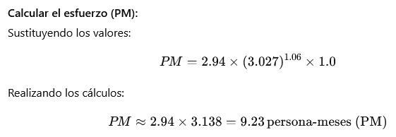
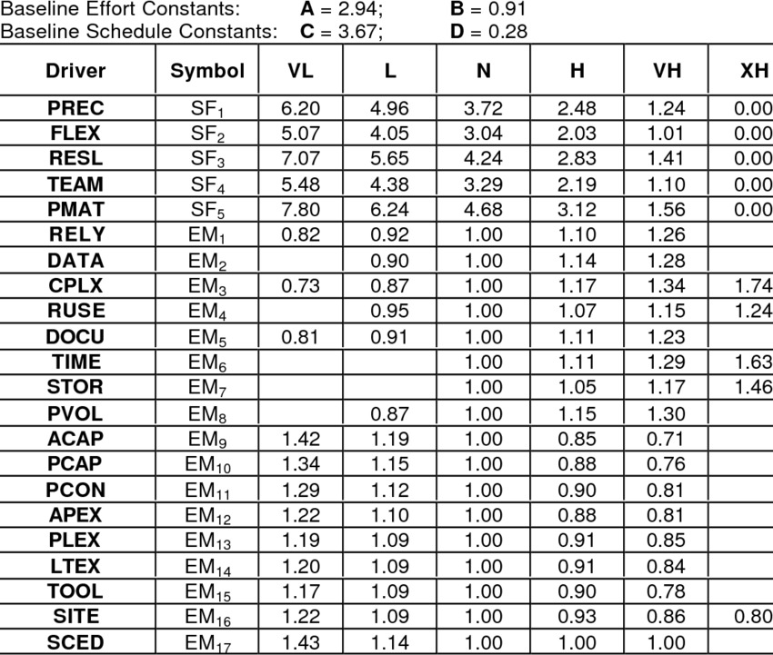
Concepto | Valor
Líneas de código (LDC) | 3027 |  | cloc
KLOC | 3.027
Constante A | 2.94 |  | Early design Constante
Constante B | 0.91
Suma de Factores de Escala (SF) | º
Exponente (E) | 1.06
Producto EM | 1 | promedio neutro igual a 1
Esfuerzo estimado (persona-meses) | 9.23

